1a
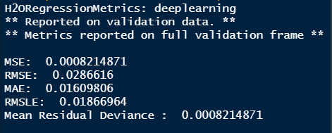
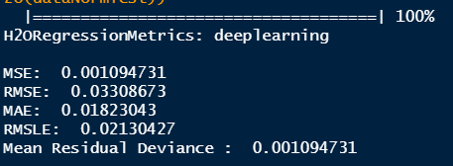
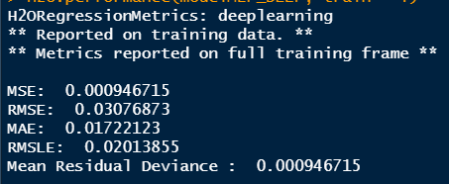
 | Treinamento | Validação | Teste
MSE | 0.0009 | 0.0008 | 0.0011
MAE | 0.0172 | 0.0161 | 0.0182

1b
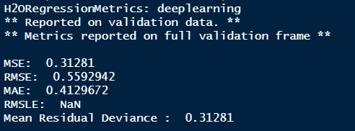
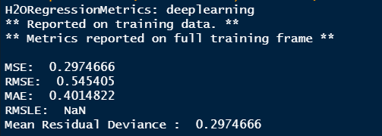
 | Treinamento | Validação | Teste
MSE | 0.2975 | 0.3128 | 0.3037
MAE | 0.4015 | 0.4130 | 0.4037

1c
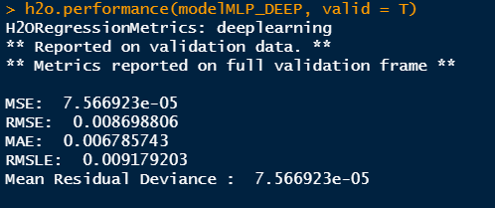
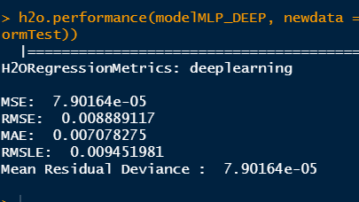
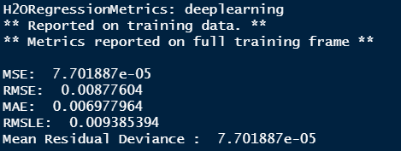
 | Treinamento | Validação | Teste
MSE | 0.0001 | 0.0001 | 0.0001
MAE | 0.0071 | 0.0068 | 0.0070

1d
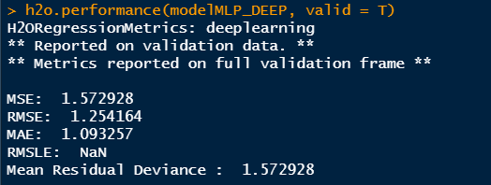
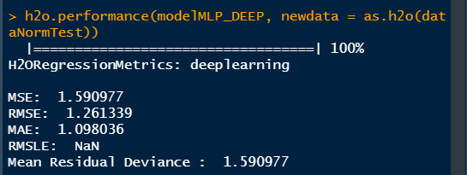
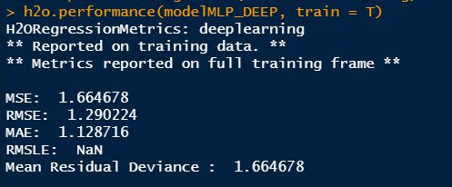
 | Treinamento | Validação | Teste
MSE | 1.6647 | 1.5729 | 1.5910
MAE | 1.1287 | 1.0933 | 1.0980

